LCA Lachs
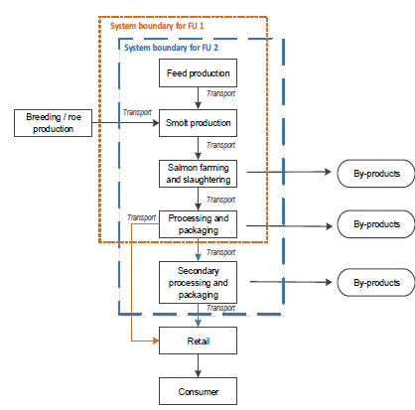
LCA von Lachs aus Aquakulturen

1 | Goal and scope
 | Functional unit 1 | 1 kg frischer Lachs, ausgenommen
 | Functional unit 2 | 1 kg geräucherte Lachsfilets

2 | Inventory
 | Produzent aus Island | Smolt Produktion
 |  | Aquakultur Lachs Farm
 | Produzent aus Frankreich | Räucherei

 | Smolt Definition: ein junger Lachs in dem Stadium, in dem er vom Süßwasser ins Meer abwandert
Wirkungsanalyse für 1 kg geräucherte Lachsfilets
 | Smolt Produktion | Aquakultur | Aquakultur Lachsfutter | Seefracht nach Europa | Räucherei | Verpackung in Räucherei
Wasser Verbrauch | 0.3 | 11.5 | 3 | 0.2 | 82.5 | 2.5
abiotischer Ressourcenverbrauch | 4 | 12 | 43 | 15 | 20 | 6
Flächenverbrauch | 6 | 5 | 62.4 | 0.1 | 26 | 0.5
Ökotoxizität | 2 | 3 | 89 | 1 | 4 | 1
Humane Tox - cancerogen | 1 | 24 | 14 | 14 | 38 | 9
Humane Tox - non cancerogen | 3 | 19 | 31 | 10 | 24 | 13
Versauerung | 2 | 23 | 60 | 7 | 5.5 | 2.5
Eutrophierung-Frischwasser | 2 | 20 | 41 | 5 | 21 | 11
Eutrophierung-marin | 3 | 93 | 4
Eutrophierung-terrestrisch | 3 | 16.7 | 66.3 | 6 | 5 | 3
GWP | 2 | 23 | 53 | 8 | 10 | 4

3 | Wirkungsanalyse für 1 kg geräucherte Lachsfilets
 |  | in % |  |  |  |  |  |  | in %
 | Wirkungskategorien | Smolt Produktion | Aquakultur | Aquakultur Lachsfutter | Seefracht nach Europa | Räucherei | Verpackung in Räucherei | Wirkungskategorien | Smolt Produktion | Aquakultur | Aquakultur Lachsfutter | Seefracht nach Europa | Räucherei | Verpackung in Räucherei
 | Treibhauspotenzial GWP | 2 | 23 | 53 | 8 | 10 | 4 | Wasser Verbrauch | 0.3 | 11.5 | 3 | 0.2 | 82.5 | 2.5
 | Eutrophierung-terrestrisch | 3 | 16.7 | 66.3 | 6 | 5 | 3 | abiotischer Ressourcenverbrauch | 4 | 12 | 43 | 15 | 20 | 6
 | Eutrophierung-marin | 3 | 93 | 4 |  |  |  | Flächenverbrauch | 6 | 5 | 62.4 | 0.1 | 26 | 0.5
 | Eutrophierung-Frischwasser | 2 | 20 | 41 | 5 | 21 | 11 | Ökotoxizität | 2 | 3 | 89 | 1 | 4 | 1
 | Versauerung | 2 | 23 | 60 | 7 | 5.5 | 2.5 | Humane Tox - cancerogen | 1 | 24 | 14 | 14 | 38 | 9
 | Humane Tox - non cancerogen | 3 | 19 | 31 | 10 | 24 | 13 | Humane Tox - non cancerogen | 3 | 19 | 31 | 10 | 24 | 13
 | Humane Tox - cancerogen | 1 | 24 | 14 | 14 | 38 | 9 | Versauerung | 2 | 23 | 60 | 7 | 5.5 | 2.5
 | Ökotoxizität | 2 | 3 | 89 | 1 | 4 | 1 | Eutrophierung-Frischwasser | 2 | 20 | 41 | 5 | 21 | 11
 | Flächenverbrauch | 6 | 5 | 62.4 | 0.1 | 26 | 0.5 | Eutrophierung-marin | 3 | 93 | 4
 | abiotischer Ressourcenverbrauch | 4 | 12 | 43 | 15 | 20 | 6 | Eutrophierung-terrestrisch | 3 | 16.7 | 66.3 | 6 | 5 | 3
 | Wasser Verbrauch | 0.3 | 11.5 | 3 | 0.2 | 82.5 | 2.5 | GWP | 2 | 23 | 53 | 8 | 10 | 4

 |  |  | ACHTUNG --> Inversion der Tabelle für die graphische Darstellung

4 | Interpretation
 | Die Produktion von Lachsfutter in Aquakultur trägt in 7 der 11 bewerteten Wirkungskategorien am meisten bei
 | – Treibstoff, Düngemittel, Pestizide
 | Nährstoffverschmutzung als Hauptursache für die Eutrophierung der Meere
 | – nicht aufgenommenes Futter, Kot und tote Fische
 | Der Betrieb von Räuchereien trägt am meisten zur menschlichen Toxizität und zur Wasserverschmutzung bei
 | Bewertung
 | – 5.0 kg CO2-eq/kg geräuchertes Lachsfilet
 | – 2.7 kg CO2-eq/kg Lachs, ausgenommen

